2.Farol da Recomposição
 | FAROL DA RECOMPOSIÇÃO

Nível de Implementação: |  |  | Em desenvolvimento

Práticas planejadas ou iniciadas, mas ainda sem alcance amplo ou institucionalização

 | Em início | Em desenvolvimento |  | Estruturado | Consolidado

Distribuição dos Níveis de Implementação por Dimensões da Rubrica
 | Nível
1. Governança | 3
2. Comunicação | 2
3. Formação | 2
4. Reorganização Curricular | 3
5. Busca Ativa e Reinserção | 1
6. Saúde Psicossocial e Bem-Estar | 1
7. Ampliação do Tempo e Agrupamentos | 3
8. Escopo e Sequência | 2
9. Material Didático e de Apoio | 3
10. Avaliações e Mediações Pedagógicas | 4
Quantidade de Dimensões da Recomposição por Nível de Implementação
Em Início | 0 | 0 | 0 | 0 | 1 | 1 | 0 | 0 | 0 | 0
Em desenvolvimento | 0 | 0 | 1 | 0 | 0 | 0 | 0 | 1 | 1 | 0
Estruturado | 0 | 1 | 0 | 1 | 0 | 0 | 1 | 0 | 0 | 1
Consolidado | 1 | 0 | 0 | 0 | 0 | 0 | 0 | 0 | 0 | 0

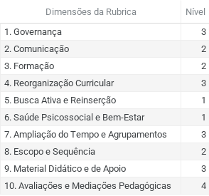

Preencha o campo em verde abaixo, registrando comentários e ponderações sobre a implementação do PNRA em sua rede, com base nos resultados do Farol da Recomposição. Considerem os elementos que mais avançaram, os que ainda exigem atenção e os aprendizados centrais até aqui.

4.Monitoramento das Ações
MONITORAMENTO DAS AÇÕES

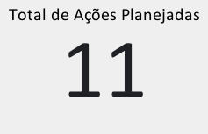
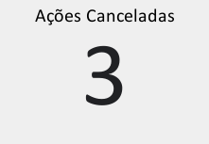
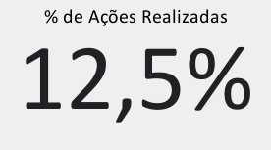

Distribuição das Ações Planejadas por Dimensões da Rubrica de Implementação
 | Total
1. Governança | 1
2. Comunicação | 1
3. Formação | 1
4. Reorganização Curricular | 1
5. Busca Ativa e Reinserção | 4
6. Saúde Psicossocial e Bem-Estar | 0
7. Ampliação do Tempo e Agrupamentos | 0
8. Escopo e Sequência | 1
9. Material Didático e de Apoio | 1
10. Avaliações e Mediações Pedagógicas | 1
Total de Ações
Status das Ações por Dimensões da Rubrica de Implementação
 | Atrasada | Não iniciada | Em andamento | Concluída
1. Governança | 1 | 0 | 0 | 0
2. Comunicação | 0 | 0 | 0 | 0
3. Formação | 0 | 0 | 1 | 0
4. Reorganização Curricular | 0 | 0 | 1 | 0
5. Busca Ativa e Reinserção | 1 | 1 | 1 | 0
6. Saúde Psicossocial e Bem-Estar | 0 | 0 | 0 | 0
7. Ampliação do Tempo e Agrupamentos | 0 | 0 | 0 | 0
8. Escopo e Sequência | 0 | 0 | 0 | 1
9. Material Didático e de Apoio | 0 | 0 | 0 | 0
10. Avaliações e Mediações Pedagógicas | 0 | 0 | 1 | 0

Preencha o campo em verde abaixo, registrando comentários e ponderações sobre a implementação da Recomposição em sua rede, com base nas análises dos resultados do Monitoramento das Ações. Considerem os elementos que mais avançaram, os que ainda exigem atenção e os aprendizados até aqui.

IMPORTANTE
Melhoria Contínua da Recomposição das Aprendizagens

Institucionalizar um ciclo de melhoria contínua das ações é fundamental para o sucesso da recomposição das aprendizagens.

Analise os avanços alcançados, os desafios ainda presentes e implemente uma abordagem contínua e estruturada de Planejamento, Execução, Monitoramento/Avaliação, Revisão/Replanejamento.

 | Planejamento – definição de desafios prioritários e objetivos estratégicos com base em dados e evidências;

 | Execução – implementação das ações planejadas;

 | Monitoramento e avaliação – análise dos progressos, desafios e resultados alcançados;

 | Revisão e replanejamento – ajustes nas estratégias e eventual repriorização de objetivos com base nos resultados obtidos.

Esse processo possibilita um aprimoramento contínuo das estratégias de recomposição e garante uma atuação mais responsiva, sustentável e alinhada às necessidades das escolas e dos estudantes.

